상품제안서
엘르 라벤더타올2매+노니비누2개 세트 (비누거품망 증정) | 상품코드: F00956

 |  |  |  |  |  |  | 02-412-0044 | www.easy1.co.kr
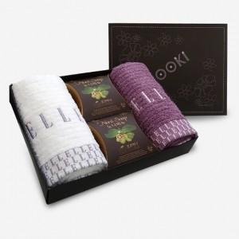 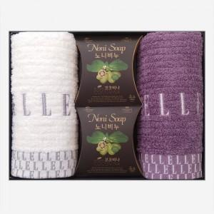

【상세/제작정보】 | .

【인쇄/포장옵션】 | 실크, 자수 / 포장지포장

【공급단가】 | 수량 | 100~ | 300~ | 500~ | 1,000~ | 3,000~
*VAT별도 | 단가 | 14,690원 | 14,460원 | 14,120원 | 13,560원 | 12,990원

【상품 URL】 | http://www.easy1.co.kr/src/goods_detail.php?gdno=956

